Formulaire_frais_de_péréquation

A retourner avant le
25 décembre 2021
Par email à jeremy.colladon@unhaj.org
Avec tous les justificatifs au format numérique A défaut, une version papier sera acceptée.

FRAIS DE DÉPLACEMENT ET D’HÉBERGEMENT
POUR LE CONGRES 2021

1 : COORDONNEES ADHERENT
Adhérent : |  |  | Code Adh. :
Adresse : |  |  | Nom du contact :
 |  |  | Tél.:
 |  |  | Courriel :
Coordonnées bancaires (IBAN) : |  | FR | Merci de joindre un RIB si jamais celui-ci n’a jamais été transmis

2 : PARTICIPANTS (selon conditions indiquées en page 2)
Participant 1 : |  |  | Participant 6 :
Participant 2 : |  |  | Participant 7 :
Participant 3 : |  |  | Participant 8 :
Participant 4 : |  |  | Participant 9 :
Participant 5 : |  |  | Participant 10 :

3 : FRAIS
Hébergement et petit-déjeuner |  |  |  | PARTIE RESERVEE - FRAIS RETENUS PAR L'UNHAJ
Frais d’hébergement : |  |  | 0.00 €
Plafond : 70 € par personne et par nuit (petit déjeuner et taxe de séjour compris)
Transports
Train : | SNCF 2nde classe, joindre les billets au format PDF / photo |  | 0.00 €
Métro/Bus: | Joindre les tickets au format PDF / photo |  | 0.00 €
Avion : | Voir conditions en page 2 (prise en charge selon les régions) Joindre les billets au format PDF / photo |  | 0.00 €

Voiture |  | Nombre de kms :
 |  | Nombre de personnes :
 |  | Total indemnités kilométrique : | 0.00 €
Pour 1 personne 0,12€/km 2 personnes et plus occupant le même véhicule 0,24€/km 3 personnes et plus occupant le même véhicule 0,35€/km
Nom & structure des personnes ayant voyagé dans le même véhicule si autre que les participants indiqués dans la partie 2 des conditions de prise en charge

 |  | Total des frais | 0.00 € | Total des frais retenus :

Les remboursements sont effectués uniquement par virement bancaire.

conditions_de_prise_en_charge
Conditions de prise en charge des frais entrant dans le fonds de péréquation
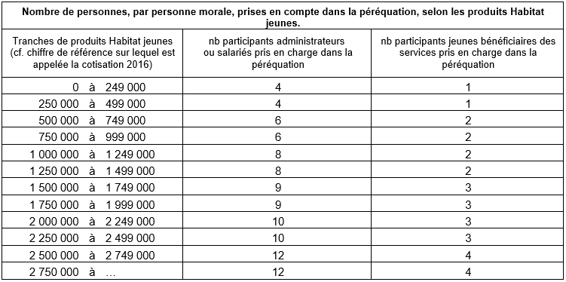

DÉPLACEMENTS :
F Train | SNCF 2nde classe pour les régions

F Avion | Air France ou autre compagnie si tarif plus avantageux. Dans tous les cas, merci de réserver vos billets à l’avance afin de bénéficier du tarif le plus avantageux possible.
 | Les régions concernées :
 | • Pour les régions : Nouvelle-Aquitaine (sauf Gironde), Occitanie (sauf Gard et Hérault),
 | Provence-Alpes Côte d’Azur et Corse (sauf Bouches du Rhône et Vaucluse),DOM-TOM.

F Voiture | (Trajet principal)
 | •Pour 1 personne : 0,12 €/km
 | • Pour 2 personnes occupant le même véhicule : 0,24 €/km
 | • Pour 3 personnes et plus occupant le même véhicule : 0,35 €/km.

F Métro, RER et Bus |  | Pris en charge

NB : Les frais de parking, taxi, autoroute, de carburant, les locations de voitures ne sont pas pris en charge.

HEBERGEMENT et petit déjeuner
Les nuits d’hôtel des 25-26-27 novembre rentrent dans la péréquation sur la base de 70 € par personne et par nuit
(petit déjeuner et taxe de séjour compris). Les frais de bar, téléphone et toutes autres dépenses ne sont pas pris en charge.

DONNÉES PERSONNELLES
Les informations recueillies sont nécessaires pour la gestion des remboursements de frais. Elles sont destinées uniquement aux membres de l’Unhaj et ne sont pas cédées ou transmises à des tiers. Elles seront conservées pendant la durée nécessaire à l’accomplissement de la finalité mentionnée ci-dessus Conformément au Règlement européen n° 2016/679 et à la loi Informatique et Libertés du 6 janvier 1978 modifiée, vous disposez d’un droit d’accès aux informations qui vous concernent.Vous pouvez également selon les cas, demander rectification, verrouillage, effacement des informations et exercer un droit d’opposition pour une limitation du traitement de vos données. Ce droit pourra s'exercer par mail à : dpo@unhaj.org ou par courrier à l’UNHAJ. Vous pouvez également contacter la Cnil.

